Лист1
Размер 5,71 х 2,34 х 3,00 м
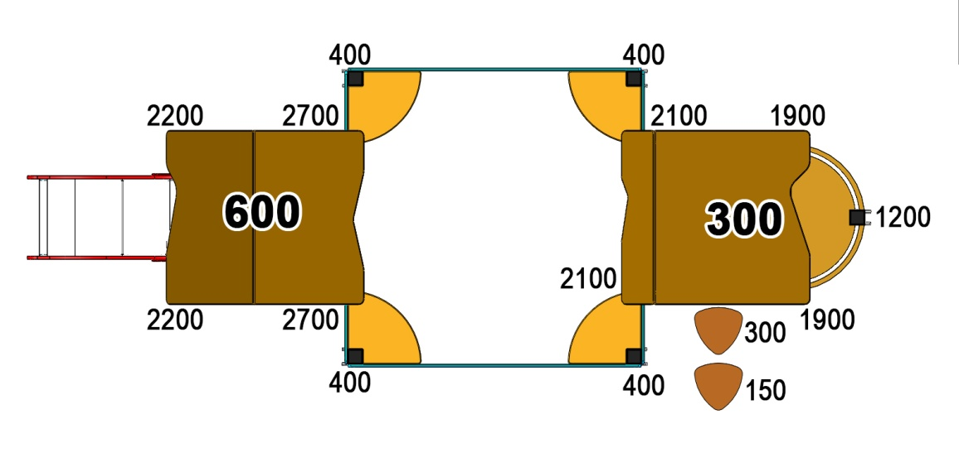 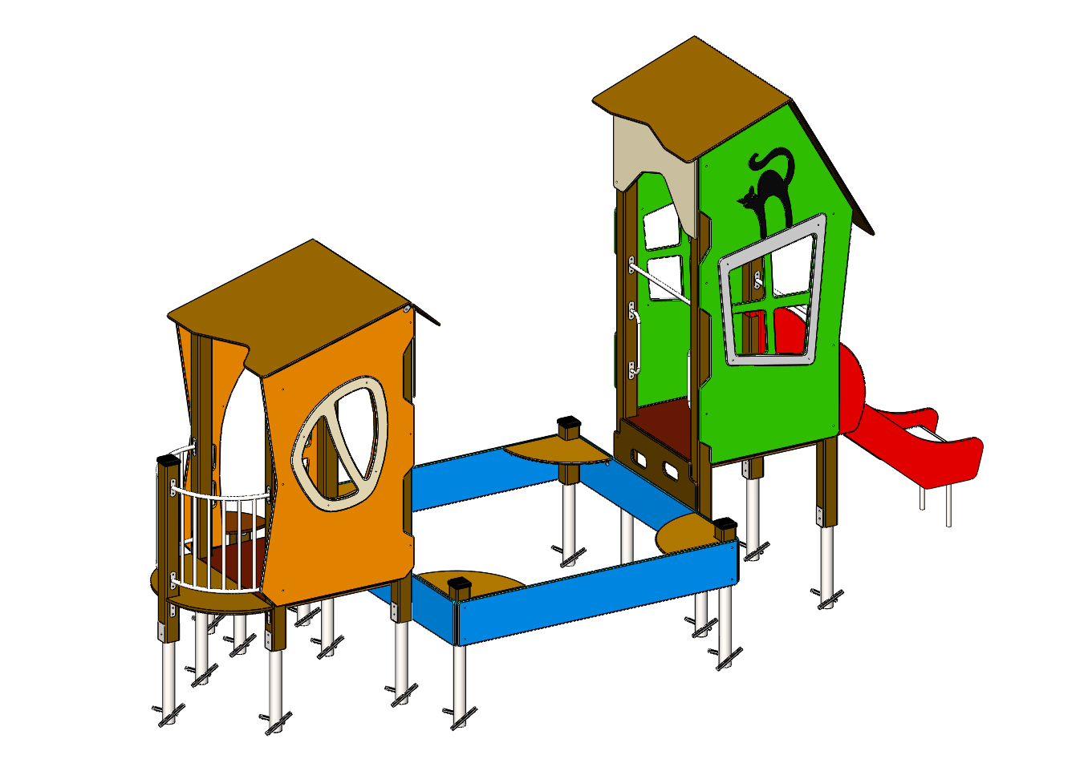 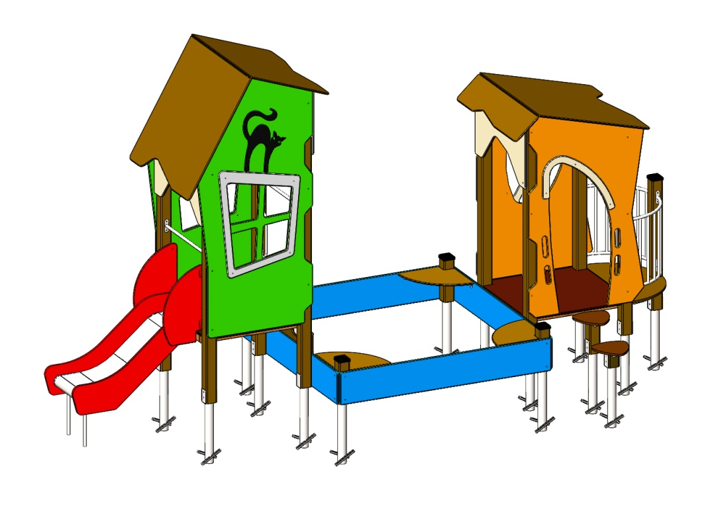
№ п/п | Артикул | Наименование | Кол-во | Изображение | цвет | Длина, м | Ширина, м | Высота, м | Объем, м3 | Объем всего | Метизы крепления на 1 комплектующую | Заглушка м8-10 (крепеж к столбу) (на 1 комплектующую) | всего м8-10 | Заглушка м6 (крепеж фанеры между собой) | всего м6
СТОЛБЫ
1 | 0037ДБ | Столб (брус 100х100) 150 мм | 1 |  | 8014 | 0.15 | 0.1 | 0.1 | 0.002 | 0.002 |  |  | 0 |  | 0
2 | 0038ДБ | Столб (брус 100х100) 300 мм | 1 |  | 8014 | 0.3 | 0.1 | 0.1 | 0.003 | 0.003 |  |  | 0 |  | 0
3 | 0053ДБ | Столб (брус 100х100) 400 мм | 4 |  | 8014 | 0.4 | 0.1 | 0.1 | 0.004 | 0.016 |  |  | 0 |  | 0
4 | 0033ДБ | Столб (брус 100х100) 1200 мм | 1 |  | 8014 | 1.2 | 0.1 | 0.1 | 0.012 | 0.012 |  |  | 0 |  | 0
5 | 0068ДБ | Столб (брус 100х100) 1900 мм | 2 |  | 8014 | 1.9 | 0.1 | 0.1 | 0.019 | 0.038 |  |  | 0 |  | 0
6 | 0025ДБ | Столб (брус 100х100) 2100 мм | 2 |  | 8014 | 2.1 | 0.1 | 0.1 | 0.021 | 0.042 |  |  | 0 |  | 0
7 | 0026ДБ | Столб (брус 100х100) 2200 мм | 2 |  | 8014 | 2.4 | 0.1 | 0.1 | 0.024 | 0.048 |  |  | 0 |  | 0
8 | 0029ДБ | Столб (брус 100х100) 2700 мм | 2 |  | 8014 | 2.7 | 0.1 | 0.1 | 0.027 | 0.054 |  |  | 0 |  | 0
9 | 0013МП | Закладная для столба 100х100 | 15 |  | 7047 | 0.7 | 0.1 | 0.05 | 0.003 | 0.052 | Болт М10х120 - 2 шт., Шайба м10 увел. - 4 шт., Гайка М10 - 2 шт., Гровер 10 - 2 шт., | 4 | 60 |  | 0
ПЛОЩАДКИ |  |  |  |  |  |  |  |  |  | 0.000 |  |  | 0 |  | 0
10 | 0048СБ | Площадка квадратная 1000х1000 мм (СБ) | 2 |  |  | 1 | 1 | 0.08 | 0.080 | 0.160 | Болт мебельный М8х180 - 4 шт. Шайба м8 увел.- 4 шт. Гайка м8 - 4 шт |  | 0 |  | 0
11 | 000220 | Панель ступени метровая 1000 x 300 x 18 | 1 |  | _ | 1 | 0.3 | 0.018 | 0.005 | 0.005 | Шуруп (глухарь) 8х80 - 4 шт. Шайба м8 увел. - 4 шт. | 4 | 4 |  | 0
12 | 000109 | Ступенька Грибок 327 x 321 x 18 | 2 |  | _ | 0.327 | 0.321 | 0.018 | 0.002 | 0.004 |  |  | 0 |  | 0
13 | 0003МП | Уголок 55х55х40 | 8 |  | 7047 |  |  |  |  | 0.000 | Болт мебельный М6х35 - 2 шт. Шайба м8 увел. - 2 шт. Гайка м6 - 2 шт |  | 0 | 2 | 16
БАЛКОН |  |  |  |  |  |  |  |  |  | 0.000 |  |  | 0 |  | 0
14 | 0075МП | Каркас пола балкона (серый) | 2 |  | 7047 | 0.65 | 0.15 | 0.1 | 0.010 | 0.020 | Шуруп (глухарь) 8х80 - 4 шт. Шайба м8 увел. - 4 шт. | 4 | 8 |  | 0
15 | 000202 | Пол площадки балкона под столб 1000 x 496 x 18 | 1 |  |  | 1 | 0.498 | 0.018 | 0.009 | 0.009 | Болт мебельный М6х55 - 4 шт. Шайба м8 увел. - 4 шт. Гайка м6 - 4 шт |  | 0 |  | 0
16 | 0075МП | Панель балкона (серый) | 2 |  | 7047 | 0.65 | 0.2 | 0.72 | 0.094 | 0.188 | Шуруп (глухарь) 8х80 - 8 шт. Шайба м8 увел. - 8 шт. | 8 | 16 |  | 0
17 | 0127ДБ | Доска 40х60х500 мм (поддерживающая снизу) (коричневый) | 1 |  | 8014 | 0.5 | 0.04 | 0.07 | 0.001 | 0.001 |  |  | 0 |  | 0
18 | 0003МП | Уголок 55х55х40 | 3 |  | 7047 |  |  |  |  | 0.000 | Шуруп (глухарь) 8х80 - 1 шт. Болт мебельный М6х90 - 4 шт. Шайба м8 увел. - 5 шт. Гайка м6 - 4 шт |  | 0 | 2 | 6
ПАНЕЛИ |  |  |  |  |  |  |  |  |  | 0.000 |  |  | 0 |  | 0
19 | 000393 | Панель с крестовым окном-1 5.22 1099 x 2335 x 21 | 2 |  | 6018 | 1.1 | 2.34 | 0.021 | 0.054 | 0.108 | Шуруп (глухарь) 8х80 - 6 шт. Шайба м8 увел. - 6 шт. | 6 | 12 |  | 0
20 | 000394 | Рама панели с крестовым окном 5.22 995 x 776 x 15 | 2 |  | 7047 | 0.776 | 0.993 | 0.015 | 0.012 | 0.023 | Болт мебельный М6х45 - 4 шт. Шайба м8 увел. - 4 шт. Гайка м6 - 3 шт |  | 0 | 4 | 8
21 | 000411 | Элемент Кошка 5.22 406 x 581 x 15 | 2 |  | 8014 | 0.406 | 0.58 | 0.015 | 0.004 | 0.007 | Болт мебельный М6х45 - 4 шт. Шайба м8 увел. - 4 шт. Гайка м6 - 3 шт |  | 0 | 4 | 8
22 | 000395 | Панель кривая арка 5.22 1000 x 600 x 21 | 3 |  | 7047 | 1 | 0.6 | 0.021 | 0.013 | 0.038 | Шуруп (глухарь) 8х80 - 4 шт. Шайба м8 увел. - 4 шт. | 4 | 12 |  | 0
23 | 000414 | Скат 1100 крыши 5.22 1190 x 1100 x 15 | 2 |  | 8014 | 1.19 | 1.1 | 0.015 | 0.020 | 0.039 |  |  | 0 |  | 0
24 | 000415 | Скат 800 крыши 5.22 1190 x 800 x 15 | 1 |  | 8014 | 1.19 | 0.8 | 0.015 | 0.014 | 0.014 |  |  | 0 |  | 0
25 | 000399 | Панель вход овальный 5.22 1098 x 1856 x 21 | 1 |  | 2008 | 1.098 | 1.851 | 0.021 | 0.043 | 0.043 | Шуруп (глухарь) 8х80 - 6 шт. Шайба м8 увел. - 6 шт. | 6 | 6 |  | 0
26 | 000400 | Накладка овального входа 5.22 716 x 637 x 15 | 1 |  | 7047 | 0.687 | 0.568 | 0.015 | 0.006 | 0.006 | Болт мебельный М6х45 - 3 шт. Шайба м8 увел. - 3 шт. Гайка м6 - 3 шт |  | 0 |  | 0
27 | 000401 | Панель овальное окно с выступом 5.22 1856 x 1099 x 21 | 1 | 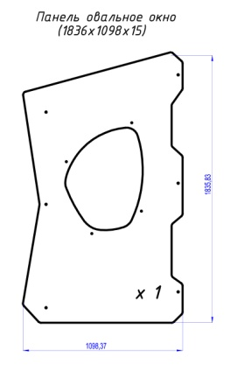 | 2008 | 1.836 | 1.098 | 0.021 | 0.042 | 0.042 | Шуруп (глухарь) 8х80 - 6 шт. Шайба м8 увел. - 6 шт. | 6 | 6 |  | 0
28 | 000402 | Накладка овальное окно 5.22 696 x 865 x 15 | 1 |  | 7047 | 0.694 | 0.865 | 0.015 | 0.009 | 0.009 | Болт мебельный М6х45 - 4 шт. Шайба м8 увел. - 4 шт. Гайка м6 - 4 шт |  | 0 | 4 | 4
29 | 001185 | Скат 250 крыши -1.30 1190 x 250 x 15 | 1 |  | 8014 | 1.19 | 0.8 | 0.015 | 0.014 | 0.014 |  |  | 0 |  | 0
30 | 001184 | Борт 2000 песочницы -1.18 2000 x 300 x 21 | 4 |  | 5017 | 2 | 0.3 | 0.021 | 0.0126 | 0.050 | Шуруп (глухарь) 8х80 - 4 шт. Шайба м8 увел. - 4 шт. | 4 | 16 |  | 0
31 | 000915 | Столик песочницы 6.08 500 x 500 x 21 | 4 |  | 8014 | 0.35 | 0.35 | 0.015 | 0.0018 | 0.007 |  |  | 0 |  | 0
32 | 0003МП | Уголок 55х55х40 | 30 |  | 7047 |  |  |  |  | 0.000 | Шуруп (глухарь) 8х80 - 1 шт. Болт мебельный М6х90 - 4 шт. Шайба м8 увел. - 5 шт. Гайка м6 - 4 шт |  | 0 | 2 | 60
 |  |  |  |  |  |  |  |  |  | 0.000 | 0 |  | 0 |  | 0
33 | 0021МП | Ручка скоба 400мм | 2 |  | 7047 | 0.52 | 0.12 | 0.04 | 0.002 | 0.005 | Шуруп (глухарь) 8х80 - 4 шт. Шайба м8 увел. - 4 шт. | 4 | 8 |  | 0
34 | 0035МП | Перемычка 800 | 1 |  | 7047 | 0.8 | 0.12 | 0.04 | 0.004 | 0.004 | Шуруп (глухарь) 8х80 - 4 шт. Шайба м8 увел. - 4 шт. | 4 | 4 |  | 0
35 | 0084МП | Поручень горки дуга (570mm) | 1 | 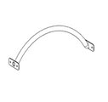 | 7047
ГОРКИ |  |  |  |  |  |  |  |  |  | 0.000 |  |  | 0 |  | 0
36 | 0002СБ | Горка 600х1200 H=600 | 1 |  | 3020 | 1.3 | 0.6 | 1.55 | 0.531 | 0.531 | Шуруп (глухарь) 8х80 - 4 шт. Шайба м8 увел. - 4 шт. | 4 | 4 |  | 0
37 | 0034МП | Крепление горки для метровой площадки левое | 2 |  | 7047 |  |  |  | 0.000 | 0.000 | Шуруп (глухарь) 8х80 - 1 шт. Болт мебельный М6х35 - 1 шт. Шайба м8 увел. - 2 шт. Гайка м6 - 1 шт | 1 | 2 |  | 0
38 | 0033МП | Крепление горки для метровой площадки правое | 2 |  | 7047 |  |  |  | 0.000 | 0.000 | Шуруп (глухарь) 8х80 - 1 шт. Болт мебельный М6х35 - 1 шт. Шайба м8 увел. - 2 шт. Гайка м6 - 1 шт | 1 | 2 |  | 0
ЗАГЛУШКИ |  |  |  |  |  |  |  |  |  | 0.000 |  |  | 0 |  | 0
39 | КЧМ6КС | Заглушка К4М6КС | 130 |  | Черный | 0.027 | 0.027 | 0.016 | 0.00001 | 0.002 |  |  | 0 |  | 0
40 | КЧМ8КС | Заглушка К4М8КС | 136 |  | Черный | 0.036 | 0.036 | 0.023 | 0.00003 | 0.004 |  |  | 0 |  | 0
41 | 100-100.11КК | Заглушка 100-100.11КК | 5 |  | Черный | 0.1 | 0.1 | 0.044 | 0.000 | 0.002 |  |  | 0 |  | 0
 |  |  |  |  |  |  |  |  |  | 1.598687196 |  |  | 160 |  | 102

